履歴書
写真をはる位置
1．この枠内に貼付
してください
2.本人単身胸から上
3．申込時より3か月
以内の写真
写真がない場合は受付できません。
履 歴 書 |  |  |  |  |  | 年 | 月 | 資 格 ・ 免 許
 |  |  | 年 月 日現在

ふりがな

氏 名

年 月 日生 （満 歳） |  |  |  | ※性別

ふりがな |  |  |  |  | 電話

現住所 | 〒 |  |  |  | E-mail
 |  |  |  |  |  | 志望の動機

ふりがな |  |  |  |  | 電話

連絡先 | 〒 |  | (現住所以外に連絡を希望する場合のみ記入) |  | E-mail

年 | 月 | 学 歴 ・ 職 歴 （各別にまとめて書く）
 |  |  |  |  |  | 自己PR

 |  |  |  |  |  | 趣味・特技など

 |  |  |  |  |  | 本人希望記入欄（特に給料・職種・勤務時間・勤務地・その他についての希望などがあれば記入）

 |  |  |  |  |  | 本試験を何でお知りになりましたか。

 |  |  |  |  |  | ☐本会ホームページ ☐ハローワーク ☐学校を通じて ☐新聞広告 ☐その他（ ）

※「性別」欄：記載は任意です。未記載とすることも可能です。

写真の貼付方法
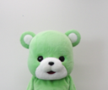
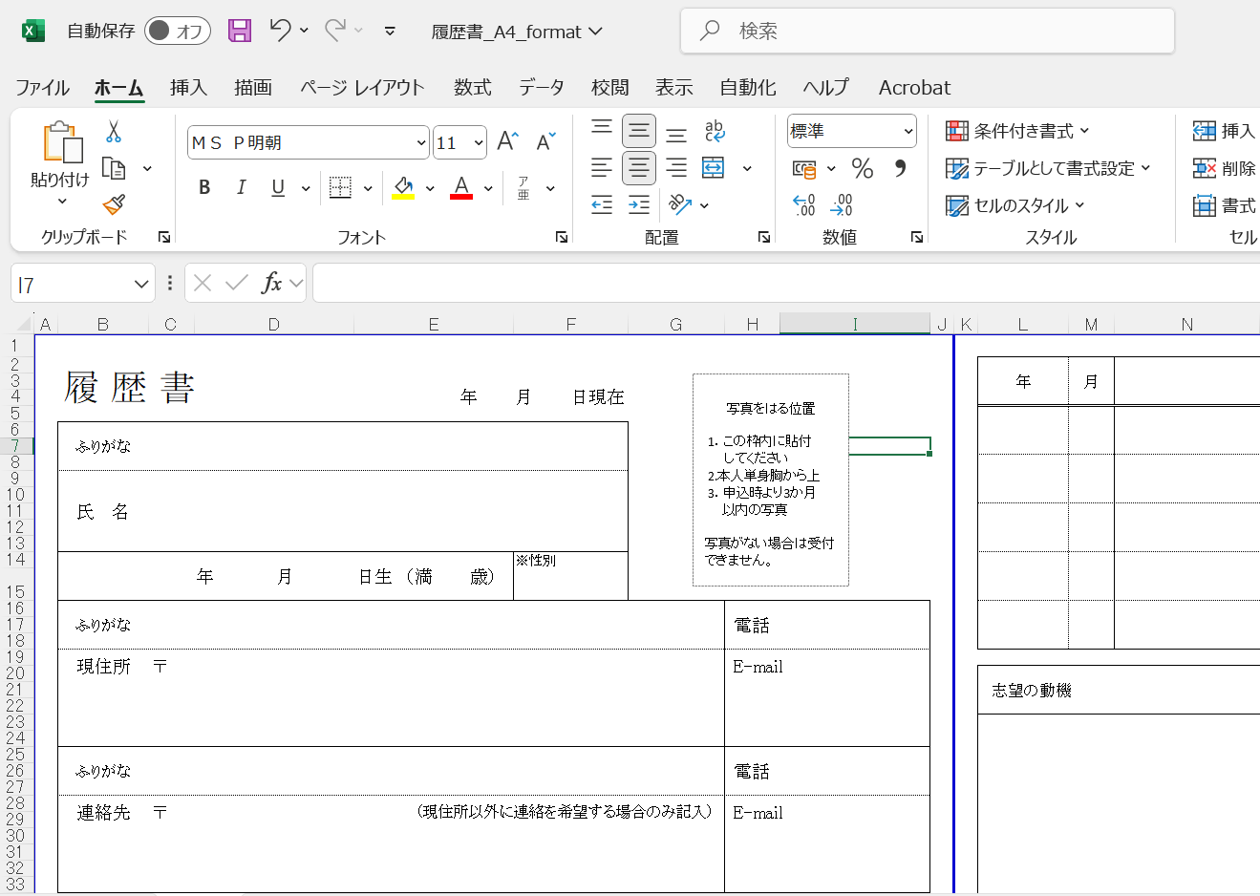
■写真の貼付方法
【ファイルの種類が「JPGファイル」の場合】
１.ファイルを選択

２.ペイントで開き「トリミング」で貼付する範囲を決定
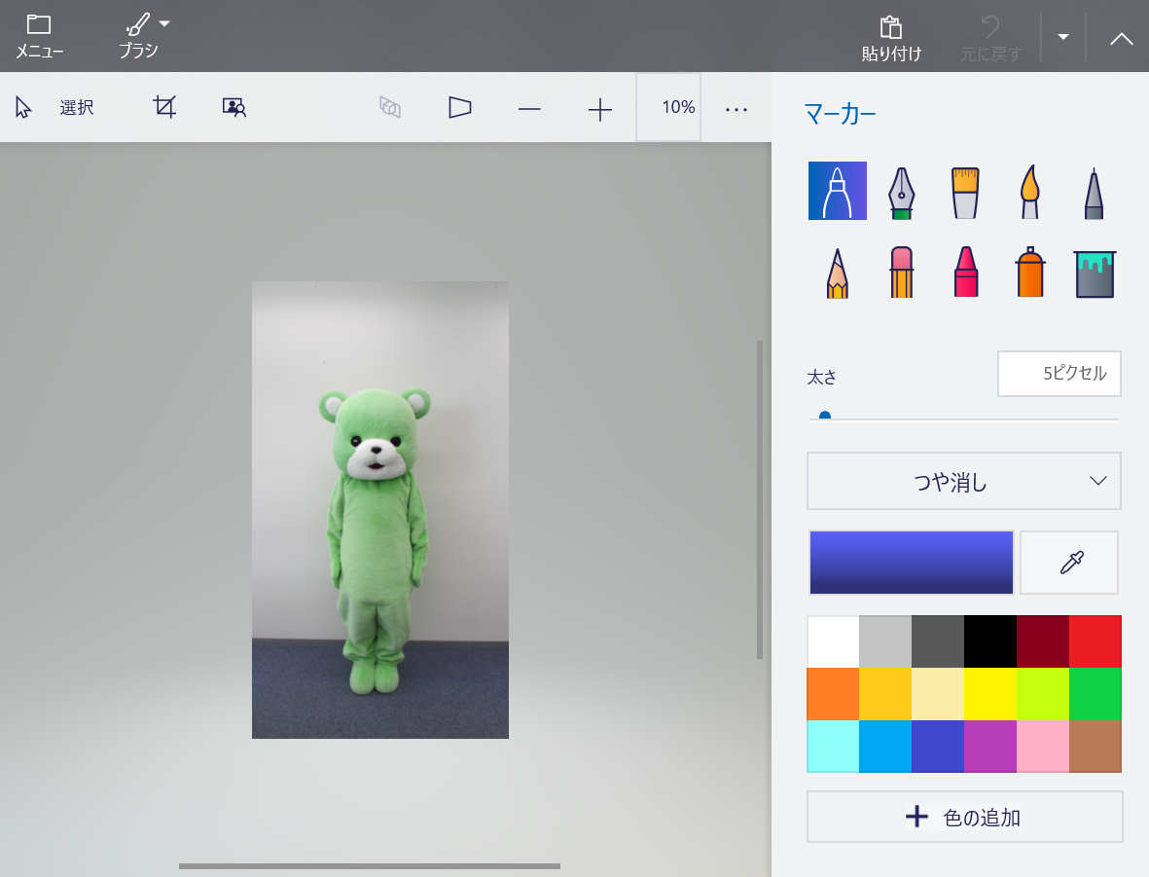

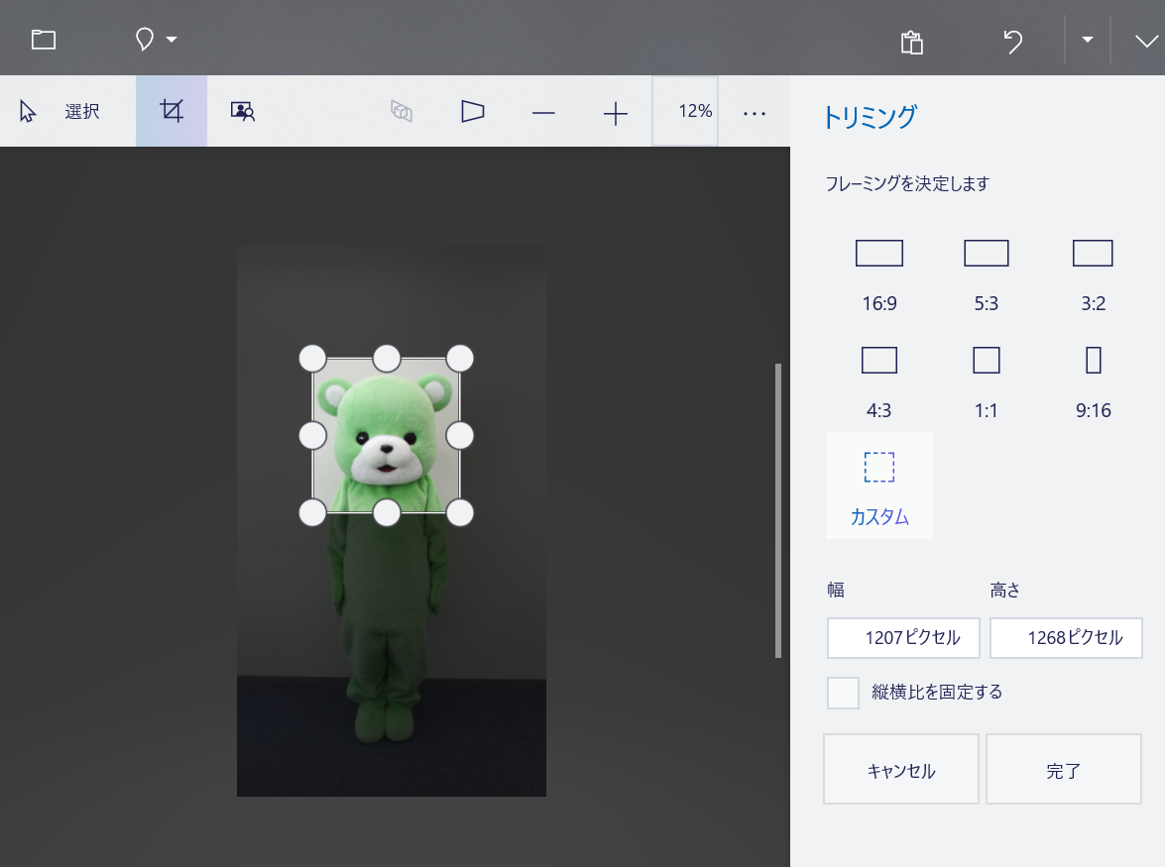

３.「貼り付け」をクリック
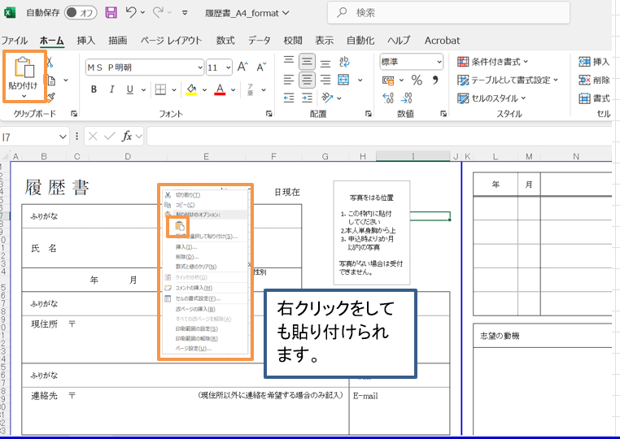

４.貼り付けられた写真の大きさを調整
・貼り付けた写真をクリックして大きさを調整する。

